Trang_bìa
Posts and Telecommunications Institute of Technology |  |  |  |  |  |  | Thiết kế |  | Tài liệu phát triển |  | Tên hệ thống |  |  | Quản lý bài viết |  |  |  | Người tạo |  | Quý | Ngày tạo |  | 2025-03-17
 |  |  |  |  |  |  |  |  |  |  |  |  |  |  |  |  |  | Người cập nhật |  |  | Ngày cập nhật
 |  |  |  |  |  |  |  |  |  |  | Màn hình (ID) |  |  |  |  | Màn hình (Tên)

 | QUAN LY SINH VIEN Tài liệu phát triển hệ thống

 | Version 1.0

 |  |  |  |  |  |  |  |  |  | 1. Mục đích |  |  |  | 7. Giao diện màn hình
 |  |  |  |  |  |  |  |  |  | 2. Giới hạn hoạt động |  |  |  | 8. Danh sách hạng mục
 |  |  |  |  |  |  |  |  |  | 3. Giới hạn hệ thống |  |  |  | 9. Khái quát chức năng
 |  |  |  |  |  |  |  |  |  | 4. Chức năng liên quan |  |  |  | 10. Xử lý chi tiết
 |  |  |  |  |  |  |  |  |  | 5. Không bao gồm
 |  |  |  |  |  |  |  |  |  | 6. Sơ đồ

Posts and Telecommunications Institute of Technology |  |  |  |  |  |  | Thiết kế |  | Tài liệu phát triển |  | Tên hệ thống |  |  | Quản lý bài viết |  |  |  | Người tạo |  | Quý | Ngày tạo |  | 2025-03-17
 |  |  |  |  |  |  |  |  |  |  |  |  |  |  |  |  |  | Người cập nhật |  |  | Ngày cập nhật
 |  |  |  |  |  |  |  |  |  |  | Màn hình (ID) |  |  |  |  | Màn hình (Tên)

 | Lịch sử chỉnh sửa

 | Ver |  | Ngày cập nhật |  |  | Nội dung cập nhật |  |  |  |  |  |  |  | Người cập nhật
 |  |  |  |  |  |  |  |  |  |  |  |  |  |  | Ngày duyệt |  | Người duyệt |  | Ngày duyệt |  |  | Người duyệt
 | 1 |  | 15/3/2025 |  |  | Tạo mới |  |  |  |  |  |  |  | Quý

 | 2 |  | 15/3/2025 |  |  | Update (2) |  |  |  |  |  |  |  | Quý

Posts and Telecommunications Institute of Technology |  |  |  |  |  |  | Thiết kế |  | Tài liệu phát triển |  | Tên hệ thống |  |  | Quản lý bài viết |  |  |  | Người tạo |  | Quý | Ngày tạo |  | 2025-03-17
 |  |  |  |  |  |  |  |  |  |  |  |  |  |  |  |  |  | Người cập nhật |  |  | Ngày cập nhật
 |  |  |  |  |  |  |  |  |  |  | Màn hình (ID) |  |  |  |  | Màn hình (Tên)

 | 1. Mục đích
 |  | - Nâng cao hiệu suất và chất lượng quản lý nội dung trực tuyến.
 |  | - Nhằm đáp ứng nhu cầu đăng tải, chia sẻ và quản lý nội dung một cách tiện lợi, nhanh chóng.
 |  | - Mang đến những công cụ quản lý thông minh, hỗ trợ người dùng tối ưu hóa trải nghiệm đăng bài, tổ chức nội dung và kết nối với cộng đồng độc giả.
 |  | - Sau khi nhất nút hoàn tất, hệ thống sẽ kiểm tra và đưa bài viết vào trạng thái chờ duyệt

 | 2. Giới hạn hoạt động
 |  | Không có

 | 3. Giới hạn hệ thống
 |  | Không có

 | 4. Chức năng liên quan
 |  | Chụp ảnh Camera
 |  | Lấy ảnh từ Gallery

 | 5. Không bao gồm
 |  | Không có

Posts and Telecommunications Institute of Technology |  |  |  |  |  |  | Thiết kế |  | Tài liệu phát triển |  | Tên hệ thống |  |  | Quản lý bài viết |  |  |  | Người tạo |  | Quý | Ngày tạo |  | 2025-03-17
 |  |  |  |  |  |  |  |  |  |  |  |  |  |  |  |  |  | Người cập nhật |  |  | Ngày cập nhật
 |  |  |  |  |  |  |  |  |  |  | Màn hình (ID) |  |  |  |  | Màn hình (Tên)

Màn hình cập nhật thông tin
 | 6. Sơ đồ

Khởi động
hệ thống

Màn hình chính

Post
Category
Account

 | Table

 |  |  | № | Loại | Tên |  |  |  |  |  |  | I/O | Ghi Chú
 |  |  | 1 | M | Post |  |  | Table quản lý thông tin bài viết |  |  |  | I/O
 |  |  | 2 | M | Category |  |  | Table chứa danh sách thể loại |  |  |  | I/O
 |  |  | 4 | M | Account |  |  | Table chứa danh sách tài khoản |  |  |  | I/O
 |  |  | 5
 |  |  | 6
 |  |  | 7
 |  |  | 8
 |  |  | 9
 |  |  | 10

 |  |  |  | ※ Loại (M: Master / T: Transaction table / Ⅰ: INI file / W: work table / V: view / S: stored procedures / L: SQL loader / F: file)

Thiết_kế
Posts and Telecommunications Institute of Technology |  |  |  | Thiết kế |  |  | Tài liệu phát triển |  |  |  |  | Tên hệ thống |  |  | Quản lý bài viết |  |  | Người tạo | Quý | Ngày tạo | 2025-03-17
 |  |  |  |  |  |  |  |  |  |  |  |  |  |  |  |  |  | Người cập nhật |  | Ngày cập nhật
 |  |  |  |  |  |  |  |  |  |  |  | Màn hình (ID) |  |  |  |  | Màn hình (Tên)

 | 7. Giao diện

 |  |  |  |  | *Hình giao diện chính
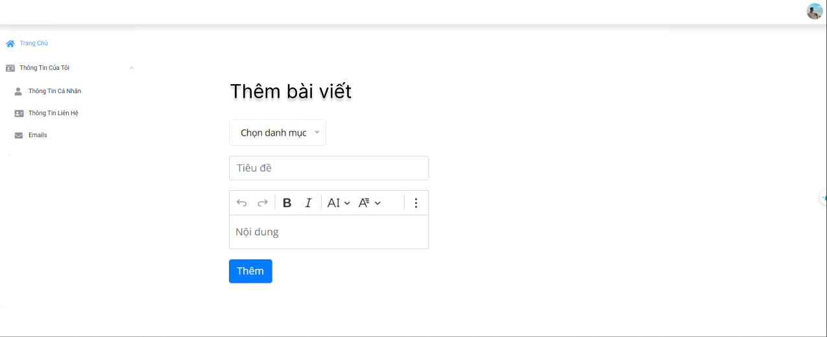

Posts and Telecommunications Institute of Technology |  |  |  | Thiết kế |  |  | Tài liệu phát triển |  |  |  |  | Tên hệ thống |  |  | Quản lý bài viết |  |  | Người tạo | Quý | Ngày tạo | #NAME?
 |  |  |  |  |  |  |  |  |  |  |  |  |  |  |  |  |  | Người cập nhật |  | Ngày cập nhật
 |  |  |  |  |  |  |  |  |  |  |  | Màn hình (ID) |  |  |  |  | Màn hình (Tên)

 | 8. Danh sách hạng mục

 |  | [Vùng hiển thị cố định]
 |  | № | Tên hạng mục |  |  | Control |  |  |  | Nội dung hiển thị |  |  |  |  |  |  | Ý nghĩa
 |  | 1 | Trang chủ |  |  | TextView |  |  |  | Trang chủ |  |  |  |  |  |  | Ví trí cho người dùng tới Trang chủ
 |  | 2 | Thông tin của tôi |  |  | TextView |  |  |  | Thông tin của tôi |  |  |  |  |  |  | Vị trí cho người dùng tới Thông tin của tôi
 |  | 3 | Thông tin cá nhân |  |  | TextView |  |  |  | Thông tin cá nhân |  |  |  |  |  |  | Vị trí cho người dùng tới Thông tin cá nhân
 |  | 4 | Thông tin liên hệ |  |  | TextView |  |  |  | Thông tin liên hệ |  |  |  |  |  |  | Vị trí cho người dùng tới Thông tin liên hệ
 |  | 5 | Email |  |  | TextView |  |  |  | Email |  |  |  |  |  |  | Vị trí cho người dùng tới Email
 |  | 6 | Thêm bài viết |  |  | TextView |  |  |  | Thêm bài viết |  |  |  |  |  |  | Tiêu đề trang

 |  | [Vùng nhập]
 |  | № | Tên hạng mục | Loại dữ liệu |  | Độ dài |  | Bắt buộc |  |  | I/O | Control |  | Format |  | Ghi chú
 |  | 1 | Tiêu đề | Chuỗi chữ |  |  |  |  | Y |  | Out | TextView
 |  | 2 | Nội dung | Chuỗi chữ |  |  |  |  | Y |  | Out | TextView
 |  | 3 | Chọn danh mục | Chuỗi chữ |  |  |  |  | Y |  | Out | TextView
 |  | 4
 |  | 5

 |  | [Vùng nút]
 |  | № | Tên hạng mục |  |  | Control |  |  |  |  |  |  | Ghi chú
 |  | 1 | Đổi avatar |  |  | ImageView
 |  | 2 | Chọn danh mục |  |  | ComboBox
 |  | 3 | Hoàn tác văn bản |  |  | Button
 |  | 4 | Tiếp theo |  |  | Button
 |  | 5 | In đậm |  |  | Button
 |  | 6 | In nghiêng |  |  | Button
 |  | 7 | Cỡ chữ |  |  | Button
 |  | 8 | Căn lề |  |  | Button
 |  | 9 | Thêm |  |  | Button

Posts and Telecommunications Institute of Technology |  |  |  | Thiết kế |  |  | Tài liệu phát triển |  |  |  |  | Tên hệ thống |  |  | Quản lý bài viết |  |  | Người tạo | Quý | Ngày tạo | #NAME?
 |  |  |  |  |  |  |  |  |  |  |  |  |  |  |  |  |  | Người cập nhật |  | Ngày cập nhật
 |  |  |  |  |  |  |  |  |  |  |  | Màn hình (ID) |  |  |  |  | Màn hình (Tên)

 | 9. Khái quát chức năng
 |  | (1) Hiển thị ban đầu
 |  |  | 1. Hiển thị màn hình ở trạng thái ban đầu

 |  | (2) Thay đổi ảnh đại diện
 |  |  | 1. Nhấn vào ảnh avatar để thay đổi ảnh
 |  |  | 2. Xin cấp quyền quyền sử dụng camera hoặc gallery từ hệ thống,
 |  |  | Nếu ứng dụng không được cấp quyền thì thông báo cho người dùng
 |  |  | Ngược lại, nhận hình ảnh trả về từ ứng dụng hệ thống và hiển thị lên ImageView

 |  | (3) Chọn danh mục
 |  |  | 1. Nhấn vào ComboBox "Chọn danh mục" để chọn danh mục
 |  |  | 2. Hiển thị list để người dùng chọn chủ đề danh mục.
 |  |  | Sau khi chọn hoàn tất hiển thị kết quả ra view

 |  | (4) Nhập nội dung bài viết
 |  |  | 1. Nhấn vào TextView Nội dung để thay đổi
 |  |  | Sau khi người dùng nhập hoàn tất, nội dung sẽ hiển thị ra view

 |  | (5) Thay đổi định dạng văn bản nội dung
 |  |  | 1. Bôi đen văn bản cần thay đổi
 |  |  | 2. Nhấn các button để thay đổi định dạng
 |  |  | Sau khi chọn, hiện thị văn bản sau ra view

 |  | (6) Đưa bài viết vào trạng thái chờ duyệt
 |  |  | 1. Nhấn button "Thêm" để xử lý
 |  |  | 2. Kiểm tra thông tin ở các trường bắt buộc
 |  |  | Nếu có lỗi, thông báo lỗi tại màn hình này
 |  |  | Lưu thành công thì quay lại màn hình chính của ứng dụng

Posts and Telecommunications Institute of Technology |  |  |  | Thiết kế |  |  | Tài liệu phát triển |  |  |  |  | Tên hệ thống |  |  | Quản lý bài viết |  |  | Người tạo | Quý | Ngày tạo | #NAME?
 |  |  |  |  |  |  |  |  |  |  |  |  |  |  |  |  |  | Người cập nhật |  | Ngày cập nhật
 |  |  |  |  |  |  |  |  |  |  |  | Màn hình (ID) |  |  |  |  | Màn hình (Tên)

 | 10. Xử lý chi tiết
 |  | (1) Hiển thị ban đầu
 |  |  | Xem chi tiết
 |  | (2) Thay đổi ảnh đại diện
 |  |  | Xem chi tiết
 |  | (3) Chọn danh mục
 |  |  | Xem chi tiết
 |  | (4) Nhập nội dung bài viết
 |  |  | Xem chi tiết
 |  | (5) Thay đổi định dạng văn bản nội dung
 |  |  | Xem chi tiết
 |  | (6) Đưa bài viết vào trạng thái chờ duyệt
 |  |  | Xem chi tiết

Xử lý 10.2
Posts and Telecommunications Institute of Technology |  |  |  |  | Thiết kế |  | Tài liệu phát triển | Tên hệ thống | Quản lý bài viết |  | Người tạo | Quý | Ngày tạo | 2025-03-17
 |  |  |  |  |  |  |  |  |  |  | Người cập nhật |  | Ngày cập nhật
 |  |  |  |  |  |  |  | Màn hình (ID) |  | Màn hình (Tên)

 | 10. Xử lý chi tiết
 |  | (2) Thay đổi ảnh đại diện
 |  |  | 1. Nhấn avatar để thực hiện xử lý
 |  |  | 2. Hiển thị dialog để người dùng chọn option (Chụp ảnh, Chọn ảnh có sẵn)
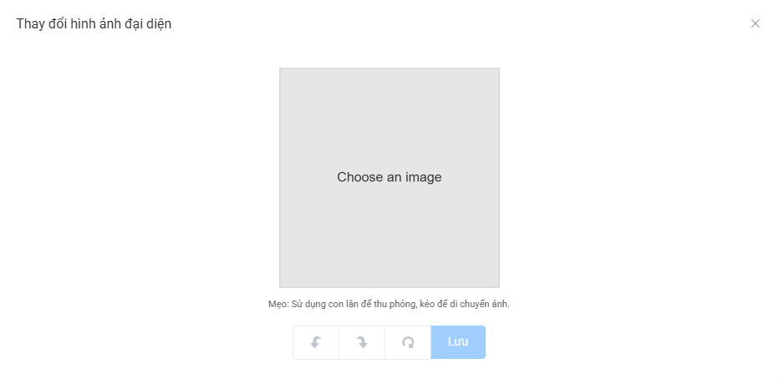

 |  |  |  | `
 |  |  |  |  |  | Giao diện minh hoạ
 |  |  | 3. Kiểm tra Permission để thực hiện chụp hoặc chọn ảnh có sẵn
 |  |  | 4. Uỷ quyền thực hiện chức năng cho ứng dụng hệ thống (Camera, Gallery)
 |  |  | 5. Nhận kết quả trả về từ ứng dụng hệ thống (Camera, Gallery) và hiển thị lên ImageView

Xử lý 10.6
Posts and Telecommunications Institute of Technology |  |  |  | Thiết kế |  | Tài liệu phát triển | Tên hệ thống | Quản lý bài viết |  | Người tạo | Quý | Ngày tạo | 2025-03-17
 |  |  |  |  |  |  |  |  |  | Người cập nhật |  | Ngày cập nhật
 |  |  |  |  |  |  | Màn hình (ID) |  | Màn hình (Tên)

 | 10. Xử lý chi tiết
 |  | (6) Đưa bài viết vào trạng thái chờ duyệt
 |  |  | 1. Nhấn button "Thêm" để thực hiện xử lý
 |  |  | 2. Hiện thị thông báo bài viết đã vào trạng thái chờ duyệt
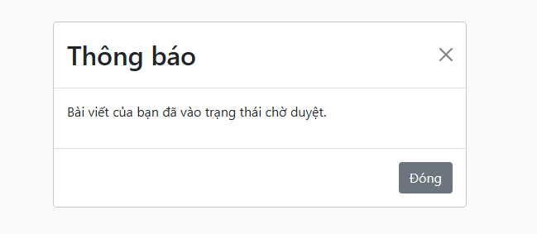

 |  |  |  |  | Hình minh hoạ

